Sheet1
B-H曲线

 | Um | X | Y | Hm | u | Bm | R1 | R2 | N1 | N2 | L | A | C
 | 2 | 0.057 | 0.04256 | 40.714285714 | 0.0084986449864 | 0.34601626016 | 1 | 10000 | 100 | 410 | 0.14 | 0.00003 | 0.00001
 | 3 | 0.071 | 0.07034 | 50.714285714 | 0.011276308256 | 0.5718699187 | 1 | 10000 | 100 | 410 | 0.14 | 0.00003 | 0.00001
 | 4 | 0.092 | 0.09804 | 65.714285714 | 0.012129374337 | 0.79707317073 | 1 | 10000 | 100 | 410 | 0.14 | 0.00003 | 0.00001
 | 5 | 0.104 | 0.1254 | 74.285714286 | 0.013724202627 | 1.0195121951 | 1 | 10000 | 100 | 410 | 0.14 | 0.00003 | 0.00001
 | 6 | 0.124 | 0.1528 | 88.571428571 | 0.014025701547 | 1.2422764228 | 1 | 10000 | 100 | 410 | 0.14 | 0.00003 | 0.00001
 | 7 | 0.154 | 0.179 | 110 | 0.013229859571 | 1.4552845528 | 1 | 10000 | 100 | 410 | 0.14 | 0.00003 | 0.00001
 | 8 | 0.198 | 0.2029 | 141.42857143 | 0.011663792395 | 1.6495934959 | 1 | 10000 | 100 | 410 | 0.14 | 0.00003 | 0.00001
 | 9 | 0.296 | 0.2203 | 211.42857143 | 0.0084712151176 | 1.7910569106 | 1 | 10000 | 100 | 410 | 0.14 | 0.00003 | 0.00001
 | 10 | 0.408 | 0.2305 | 291.42857143 | 0.0064303363622 | 1.8739837398 | 1 | 10000 | 100 | 410 | 0.14 | 0.00003 | 0.00001
 | 11 | 0.524 | 0.2387 | 374.28571429 | 0.0051849438342 | 1.9406504065 | 1 | 10000 | 100 | 410 | 0.14 | 0.00003 | 0.00001
u-H曲线
 | 12 | 0.6 | 0.2408 | 428.57142857 | 0.0045680216802 | 1.9577235772 | 1 | 10000 | 100 | 410 | 0.14 | 0.00003 | 0.00001
 | 13 | 0.66 | 0.246 | 471.42857143 | 0.0042424242424 | 2 | 1 | 10000 | 100 | 410 | 0.14 | 0.00003 | 0.00001
 | 14 | 0.712 | 0.2494 | 508.57142857 | 0.0039869370604 | 2.0276422764 | 1 | 10000 | 100 | 410 | 0.14 | 0.00003 | 0.00001
 | 15 | 0.74 | 0.2528 | 528.57142857 | 0.0038883761811 | 2.0552845528 | 1 | 10000 | 100 | 410 | 0.14 | 0.00003 | 0.00001
 | 15 | 0.7107 | 0.2494 | 507.64285714 |  | 2.0276422764 | 1 | 10000 | 100 | 410 | 0.14 | 0.00003 | 0.00001
 | 15 | 0.0326 | 0.1909 | 23.285714286 |  | 1.5520325203 | 1 | 10000 | 100 | 410 | 0.14 | 0.00003 | 0.00001
 | 15 | -0.05216 | 0.0172 | -37.257142857 |  | 0.13983739837 | 1 | 10000 | 100 | 410 | 0.14 | 0.00003 | 0.00001
 | 15 | -0.6585 | -0.246 | -470.35714286 |  | -2 | 1 | 10000 | 100 | 410 | 0.14 | 0.00003 | 0.00001
 | 15 | -0.01304 | -0.1926 | -9.3142857143 |  | -1.5658536585 | 1 | 10000 | 100 | 410 | 0.14 | 0.00003 | 0.00001
.. | 15 | -0.576 | -0.2408 | -411.42857143 |  | -1.9577235772 | 1 | 10000 | 100 | 410 | 0.14 | 0.00003 | 0.00001
 | 15 | -0.416 | -0.2322 | -297.14285714 |  | -1.887804878 | 1 | 10000 | 100 | 410 | 0.14 | 0.00003 | 0.00001
 | 15 | -0.3328 | -0.2219 | -237.71428571 |  | -1.8040650407 | 1 | 10000 | 100 | 410 | 0.14 | 0.00003 | 0.00001
 | 15 | -0.0896 | -0.2047 | -64 |  | -1.6642276423 | 1 | 10000 | 100 | 410 | 0.14 | 0.00003 | 0.00001
 | 15 | -0.0128 | -0.1944 | -9.1428571429 |  | -1.5804878049 | 1 | 10000 | 100 | 410 | 0.14 | 0.00003 | 0.00001
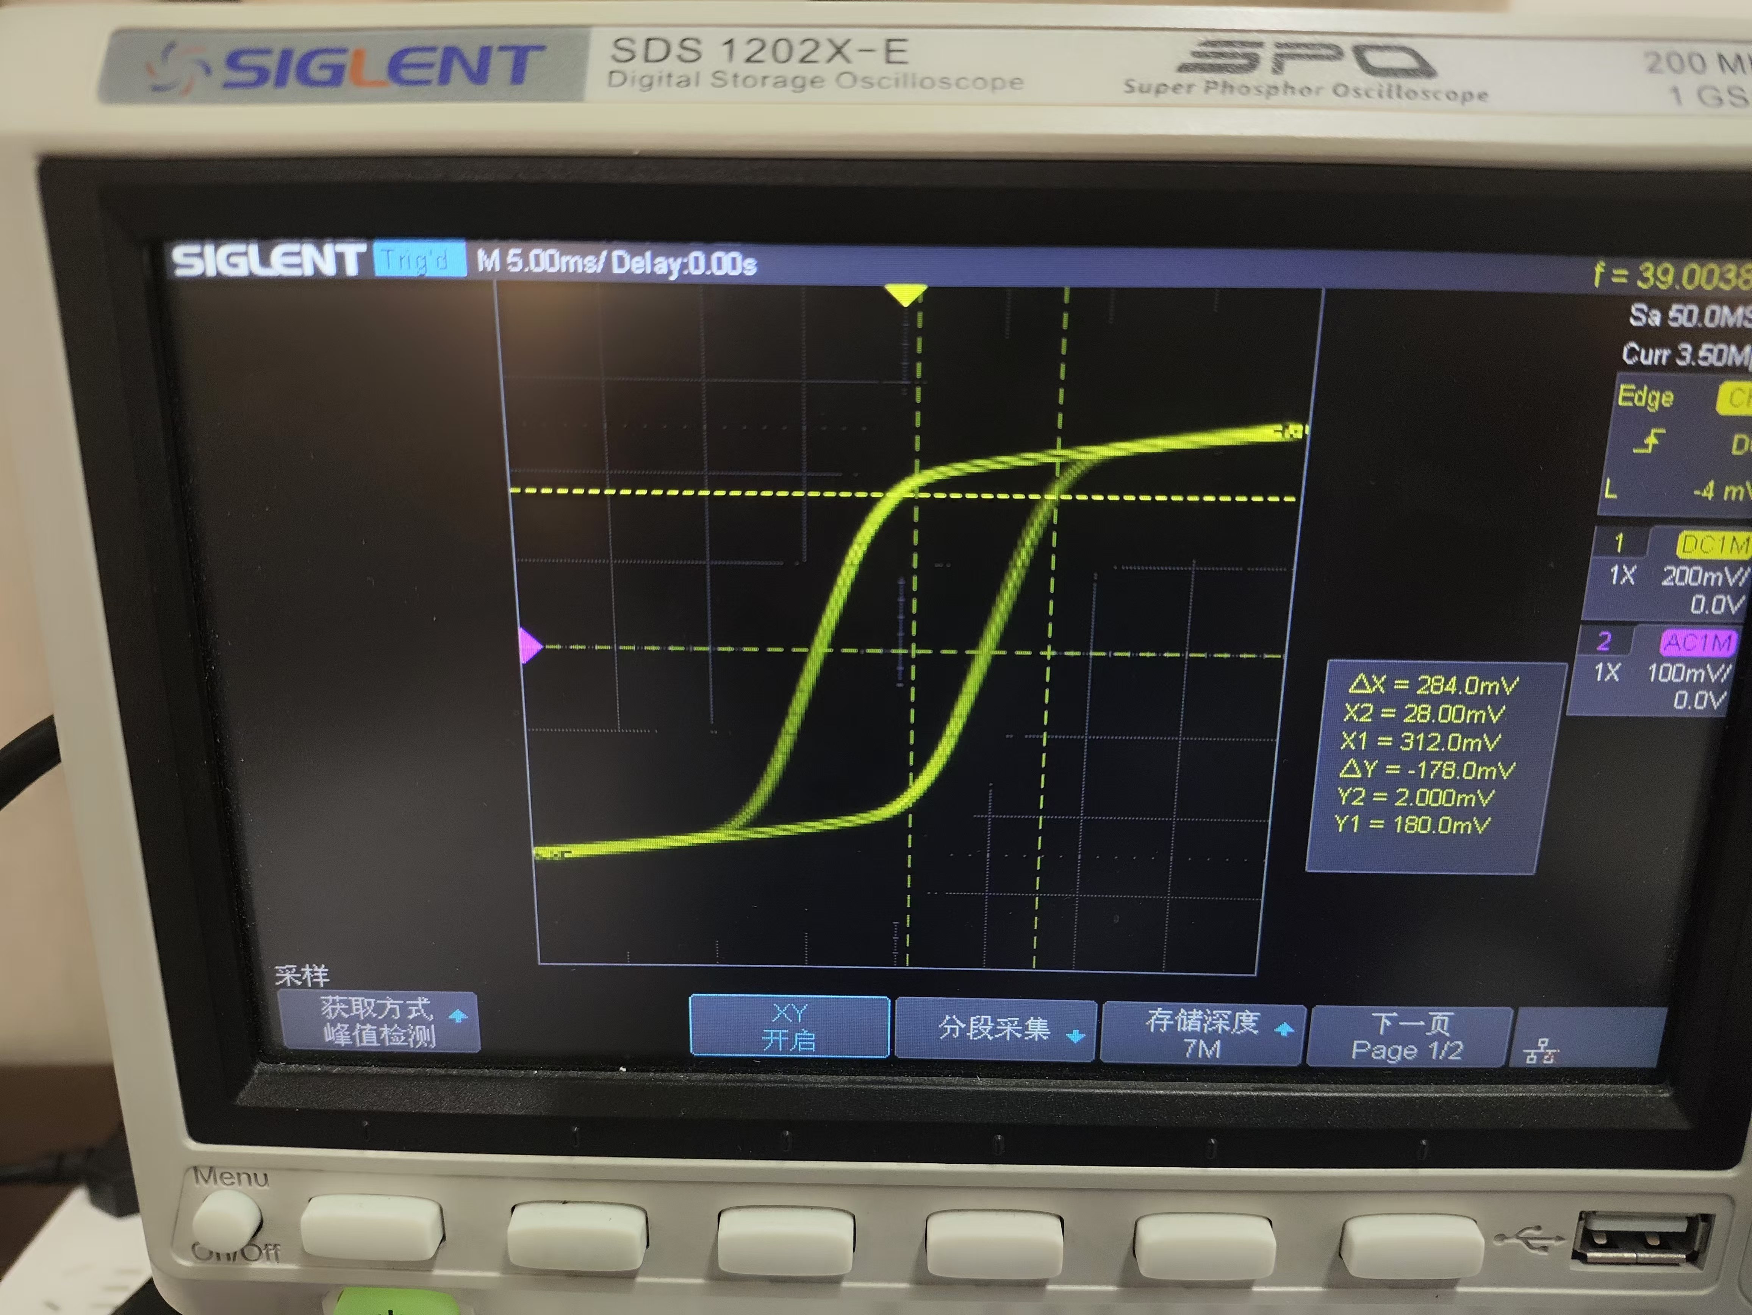
 | 15 | 0.0384 | -0.1686 | 27.428571429 |  | -1.3707317073 | 1 | 10000 | 100 | 410 | 0.14 | 0.00003 | 0.00001
 | 15 | 0.0704 | -0.1376 | 50.285714286 |  | -1.118699187 | 1 | 10000 | 100 | 410 | 0.14 | 0.00003 | 0.00001
 | 15 | 0.0896 | -0.1204 | 64 |  | -0.97886178862 | 1 | 10000 | 100 | 410 | 0.14 | 0.00003 | 0.00001
 | 15 | 0.1152 | -0.0843 | 82.285714286 |  | -0.68536585366 | 1 | 10000 | 100 | 410 | 0.14 | 0.00003 | 0.00001
 | 15 | 0.128 | -0.0688 | 91.428571429 |  | -0.5593495935 | 1 | 10000 | 100 | 410 | 0.14 | 0.00003 | 0.00001
 | 15 | 0.1536 | -0.0241 | 109.71428571 |  | -0.19593495935 | 1 | 10000 | 100 | 410 | 0.14 | 0.00003 | 0.00001
 | 15 | 0.1664 | -0.00516 | 118.85714286 |  | -0.041951219512 | 1 | 10000 | 100 | 410 | 0.14 | 0.00003 | 0.00001
 | 15 | 0.2048 | 0.0688 | 146.28571429 |  | 0.5593495935 | 1 | 10000 | 100 | 410 | 0.14 | 0.00003 | 0.00001
 | 15 | 0.224 | 0.0946 | 160 |  | 0.76910569106 | 1 | 10000 | 100 | 410 | 0.14 | 0.00003 | 0.00001
 | 15 | 0.275 | 0.1668 | 196.42857143 |  | 1.356097561 | 1 | 10000 | 100 | 410 | 0.14 | 0.00003 | 0.00001
 | 15 | 0.371 | 0.2236 | 265 |  | 1.8178861789 | 1 | 10000 | 100 | 410 | 0.14 | 0.00003 | 0.00001
 | 15 | 0.531 | 0.2374 | 379.28571429 |  | 1.9300813008 | 1 | 10000 | 100 | 410 | 0.14 | 0.00003 | 0.00001
 | 15 | 0.601 | 0.2442 | 429.28571429 |  | 1.9853658537 | 1 | 10000 | 100 | 410 | 0.14 | 0.00003 | 0.00001
 | 15 | 0.680 | 0.2477 | 485.71428571 |  | 2.0138211382 | 1 | 10000 | 100 | 410 | 0.14 | 0.00003 | 0.00001
 | 15 | 0.236 | 0.2167 | 168.57142857 |  | 1.7617886179 | 1 | 10000 | 100 | 410 | 0.14 | 0.00003 | 0.00001
 | 15 | 0.0896 | 0.203 | 64 |  | 1.6504065041 | 1 | 10000 | 100 | 410 | 0.14 | 0.00003 | 0.00001
 | 15 | 0.0576 | 0.1961 | 41.142857143 |  | 1.5943089431 | 1 | 10000 | 100 | 410 | 0.14 | 0.00003 | 0.00001
 | 15 | -0.0448 | 0.141 | -32 |  | 1.1463414634 | 1 | 10000 | 100 | 410 | 0.14 | 0.00003 | 0.00001
 | 15 | -0.0896 | 0.0894 | -64 |  | 0.72682926829 | 1 | 10000 | 100 | 410 | 0.14 | 0.00003 | 0.00001
 | 15 | -0.1024 | 0.0499 | -73.142857143 |  | 0.40569105691 | 1 | 10000 | 100 | 410 | 0.14 | 0.00003 | 0.00001
 | 15 | -0.1408 | -0.0189 | -100.57142857 |  | -0.15365853659 | 1 | 10000 | 100 | 410 | 0.14 | 0.00003 | 0.00001
 | 15 | -0.1536 | -0.0533 | -109.71428571 |  | -0.43333333333 | 1 | 10000 | 100 | 410 | 0.14 | 0.00003 | 0.00001
 | 15 | -0.1792 | -0.0912 | -128 |  | -0.74146341463 | 1 | 10000 | 100 | 410 | 0.14 | 0.00003 | 0.00001
 | 15 | -0.1856 | -0.1049 | -132.57142857 |  | -0.85284552846 | 1 | 10000 | 100 | 410 | 0.14 | 0.00003 | 0.00001
 | 15 | -0.2112 | -0.1514 | -150.85714286 |  | -1.2308943089 | 1 | 10000 | 100 | 410 | 0.14 | 0.00003 | 0.00001
 | 15 | -0.2496 | -0.1806 | -178.28571429 |  | -1.4682926829 | 1 | 10000 | 100 | 410 | 0.14 | 0.00003 | 0.00001
 | 15 | 0.7107 | 0.2492 | 507.64285714 |  | 2.0260162602 | 1 | 10000 | 100 | 410 | 0.14 | 0.00003 | 0.00001
 | 15 | -0.6585 | -0.246 | -470.35714286 |  | -2 | 1 | 10000 | 100 | 410 | 0.14 | 0.00003 | 0.00001
 | 15 | 0.0326 | 0.1909 | 23.285714286 |  | 1.5520325203 | 1 | 10000 | 100 | 410 | 0.14 | 0.00003 | 0.00001
 | 15 | -0.013 | -0.1926 | -9.2857142857 |  | -1.5658536585 | 1 | 10000 | 100 | 410 | 0.14 | 0.00003 | 0.00001
 |  |  |  |  |  |  | 1 | 10000 | 100 | 410 | 0.14 | 0.00003 | 0.00001

